Publikācija 4
VAS ''Latvijas dzelzceļš'' iznomāšanai paredzētās nekustamās mantas saraksts
Nr. p.k. | Nekustamā īpašuma adrese | Nekustamā īpašuma nosaukums | Iznomājamās platības paredzētais lietošanas mērķis | Iznomājamā platība, m2 | Zemes domājamā daļa (m2), kas saistīta ar iznomājamo platību | NĪN 1.5% gadā, EUR, par zemes domājamo daļu | Kadastra apzīmējumi | Lietošanas mērķi | Īpašuma kadastra numurs | Iznomāšanai paredzētais objekts | Paredzamais līguma darbības termiņš | Minimālā nomas maksa EUR/m², bez PVN | Nomas maksa mēnesī, EUR bez PVN | Pieteikšanas datums | Drošības nauda | Līguma sagatavošanas maksa (vienreizēja maksa, bez PVN)

1 | Mazā Apakšgrāvja iela 12, Rīga; Daugavgrīvas šoseja 18, Rīga; Rīga | Zeme ar sliežu ceļiem | gāzes uzglabāšanai | 20925 | ____ | ___ | Zemei: 01001100105; 01000972138; 01001102181 | Zemei: 1101 | 01001100111; 01000972138; 01001102181 | zemes vienību daļas ar sliežu ceļiem Nr.9. -1010.8 m; Nr.11.-1009.9m; Nr.13.-1090.6 m; Nr.15.-1004.3 m | 5 gadi | ___ | 7500.00 | 2026-05-05 | 1 mēn. nomas maksa | 75.00
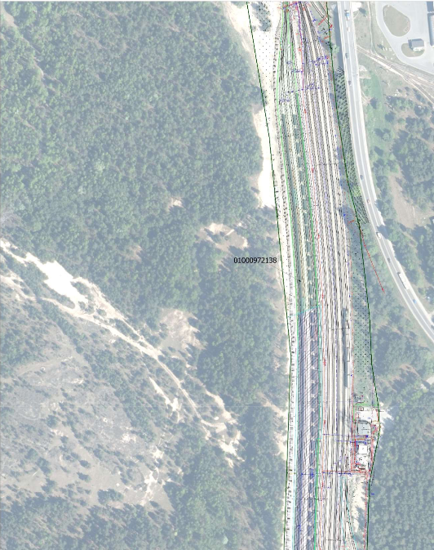 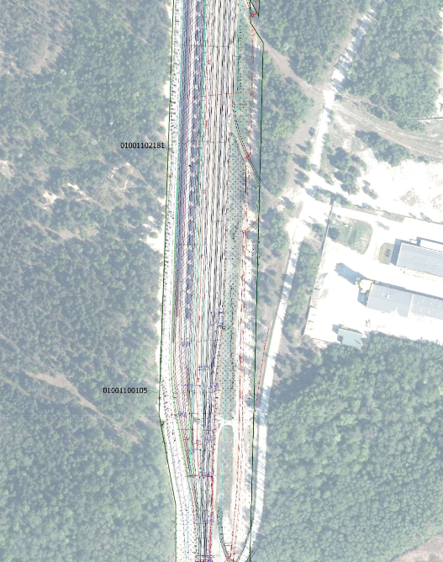
Pretendentu pieteikšanās termiņš līdz 05.05.2026. plkst.12.00 Pretendents piedāvājumu var iesniegt ar norādi NOMAS PIEDĀVĀJUMS: -) Elektroniskā formātā nosūtot uz info@ldz.lv; -) papīra formā iesniedzot personīgi LDz Kancelejā 100 kab. vai -) nosūtot pa pastu: Rīga, Emīlijas Benjamiņas iela 3, LV-1547. Kontaktpersona: N.Lukjanovičs +371 26019140, normunds.lukjanovics@ldz.lv.
Valsts akciju sabiedrība “Latvijas dzelzceļš” Vienotais reģ. Nr. 40003032065 PVN reģ. Nr. LV40003032065 Emīlijas Benjamiņas iela 3, Rīga, LV-1547, Latvija Luminor Bank AS Latvijas filiāle Kods RIKOLV2X Norēķinu konts: LV17RIKO0000080249645

